SOMMAIRE
TYPOLOGIE DU SURENDETTEMENT DES MÉNAGES
2025

RÉGION ÎLE-DE-FRANCE

CARTES ET DONNÉES RÉGIONALES ET DÉPARTEMENTALES |  |  | [Titres cliquables ò pour accès aux onglets du classeur]
¾ | RAPPEL DES DONNÉES FRANCE | } | Données France

¾ | CARTOGRAPHIE RÉGIONALE ET DÉPARTEMENTALE | } | Indicateurs de surendettement

¾ | TABLEAUX RÉGIONAUX ET DÉPARTEMENTAUX | } | Caractéristiques des ménages surendettés
 |  | } | Ménages surendettés et effacements de dettes

DONNÉES RÉGIONALES ET DÉPARTEMENTALES DÉTAILLÉES
SUR LES CARACTÉRISTIQUES DE L’ENDETTEMENT
¾ | DETTES PAR TYPE | } | ÎLE-DE-FRANCE
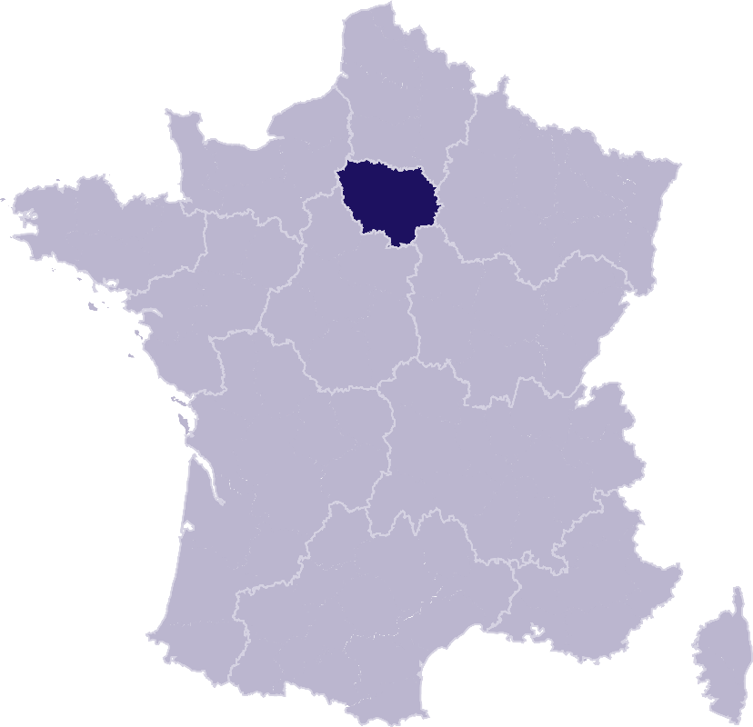
 |  | } | Essonne
 |  | } | Hauts-de-Seine
 |  | } | Paris
 |  | } | Seine-et-Marne
 |  | } | Seine-Saint-Denis
 |  | } | Val-de-Marne
 |  | } | Val-d'Oise
 |  | } | Yvelines
¾ | COMPARAISON DE L’ENDETTEMENT
 | AU NIVEAU DÉPARTEMENTAL | } | Comparaison

RAPPEL-FRANCE

RAPPEL DES DONNÉES FRANCE
 | Ë Retour sommaire

148 013 dépôts de dossiers de surendettement
171 264 personnes surendettées a)
267 dépôts de dossiers pour 100 000 habitants b)
17 951 € d’endettement médian, hors immobilier, des ménages surendettés c)
62,4 % des ménages surendettés sont sous le seuil de pauvreté d)
26,1 % des surendettés se déclarent au chômage e)
23,6 % de l'encours total de dettes effacé f)

Note : Renvois communs avec l'onglet « Indicateurs-régions-dépts », auquel se reporter. | Haut de page ~

INDICATEURS-RÉGION-DÉPTS
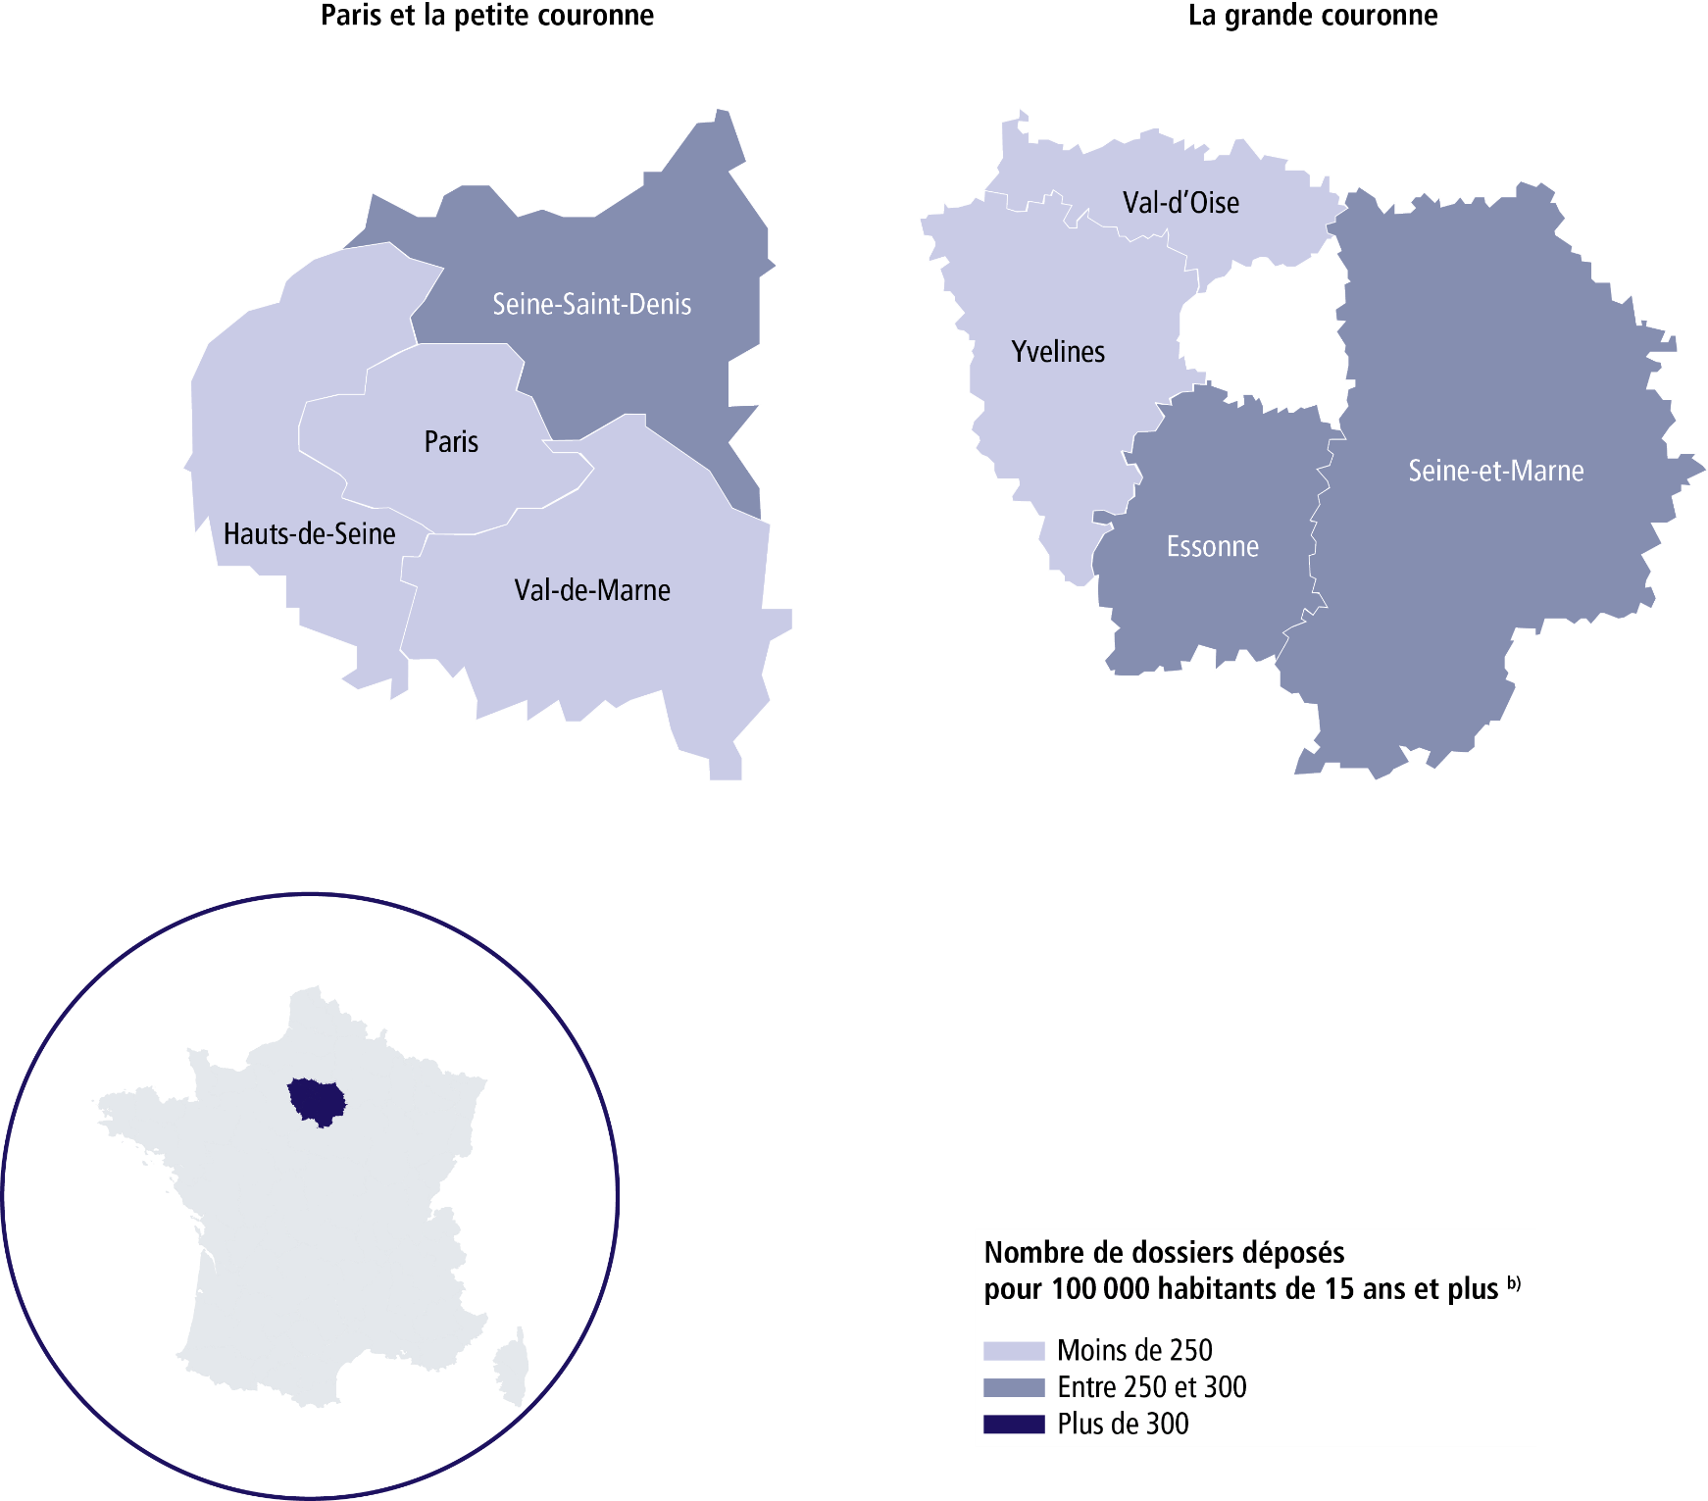
 | RÉGION ÎLE-DE-FRANCE
 |  |  |  |  |  | Ë Retour sommaire

 | SURENDETTEMENT – DONNÉES 2025

 | 22 752 dépôts de dossiers de surendettement
 | 25 502 personnes surendettées a)
 | 222 dépôts de dossiers pour 100 000 habitants b)
 | 22 974 € d'endettement médian, hors immobilier, des ménages surendettés c)
 | 57,9 % des ménages surendettés sont sous le seuil de pauvreté d)
 | 26,5 % des surendettés se déclarent au chômage e)
 | 24,7 % de l'encours total de dettes effacé f)

 |  | ESSONNE |  |  | SEINE-ET-MARNE

 | 2 862 dépôts de dossiers de surendettement |  |  | 2 979 dépôts de dossiers de surendettement
 | 3 268 personnes surendettées a) |  |  | 3 466 personnes surendettées a)
 | 265 dépôts de dossiers pour 100 000 habitants b) |  |  | 250 dépôts de dossiers pour 100 000 habitants b)
 | 24 076 € d'endettement médian, hors immobilier, des ménages surendettés c) |  |  | 21 366 € d'endettement médian, hors immobilier, des ménages surendettés c)
 | 57,9 % des ménages surendettés sont sous le seuil de pauvreté d) |  |  | 51,3 % des ménages surendettés sont sous le seuil de pauvreté d)
 | 25,2 % des surendettés se déclarent au chômage e) |  |  | 26,1 % des surendettés se déclarent au chômage e)
 | 20,6 % de l'encours total de dettes effacé f) |  |  | 18 % de l'encours total de dettes effacé f)

 |  | HAUTS-DE-SEINE |  |  | SEINE-SAINT-DENIS

 | 2 578 dépôts de dossiers de surendettement |  |  | 3 453 dépôts de dossiers de surendettement
 | 2 823 personnes surendettées a) |  |  | 3 859 personnes surendettées a)
 | 187 dépôts de dossiers pour 100 000 habitants b) |  |  | 253 dépôts de dossiers pour 100 000 habitants b)
 | 24 655 € d'endettement médian, hors immobilier, des ménages surendettés c) |  |  | 21 802 € d'endettement médian, hors immobilier, des ménages surendettés c)
 | 56,4 % des ménages surendettés sont sous le seuil de pauvreté d) |  |  | 67,9 % des ménages surendettés sont sous le seuil de pauvreté d)
 | 25,8 % des surendettés se déclarent au chômage e) |  |  | 26 % des surendettés se déclarent au chômage e)
 | 32,1 % de l'encours total de dettes effacé f) |  |  | 34,8 % de l'encours total de dettes effacé f)

 |  | PARIS |  |  | VAL-DE-MARNE

 | 2 970 dépôts de dossiers de surendettement |  |  | 2 673 dépôts de dossiers de surendettement
 | 3 193 personnes surendettées a) |  |  | 2 951 personnes surendettées a)
 | 165 dépôts de dossiers pour 100 000 habitants b) |  |  | 227 dépôts de dossiers pour 100 000 habitants b)
 | 22 741 € d'endettement médian, hors immobilier, des ménages surendettés c) |  |  | 23 580 € d'endettement médian, hors immobilier, des ménages surendettés c)
 | 58,5 % des ménages surendettés sont sous le seuil de pauvreté d) |  |  | 55 % des ménages surendettés sont sous le seuil de pauvreté d)
 | 29,8 % des surendettés se déclarent au chômage e) |  |  | 23,5 % des surendettés se déclarent au chômage e)
 | 29,5 % de l'encours total de dettes effacé f) |  |  | 24,7 % de l'encours total de dettes effacé f)
 |  |  |  |  |  | Haut de page ~
 | Région Île-de-France (suite)

 |  | VAL-D'OISE |  |  | YVELINES

 | 2 420 dépôts de dossiers de surendettement |  |  | 2 817 dépôts de dossiers de surendettement
 | 2 766 personnes surendettées a) |  |  | 3 176 personnes surendettées a)
 | 236 dépôts de dossiers pour 100 000 habitants b) |  |  | 234 dépôts de dossiers pour 100 000 habitants b)
 | 23 419 € d'endettement médian, hors immobilier, des ménages surendettés c) |  |  | 23 187 € d'endettement médian, hors immobilier, des ménages surendettés c)
 | 57,3 % des ménages surendettés sont sous le seuil de pauvreté d) |  |  | 56,9 % des ménages surendettés sont sous le seuil de pauvreté d)
 | 26 % des surendettés se déclarent au chômage e) |  |  | 29,5 % des surendettés se déclarent au chômage e)
 | 19,2 % de l'encours total de dettes effacé f) |  |  | 21,8 % de l'encours total de dettes effacé f)
 |  |  |  |  |  | Haut de page ~

Renvois

a) | Personnes surendettées : nombre de personnes surendettées |  | e) | Taux de chômage des surendettés : pourcentage de personnes
 | (débiteurs et codébiteurs) dont le dossier a été déposé en 2025 |  |  | surendettées (débiteurs, codébiteurs, conjoints et personnes à charge)
 |  |  |  | dont le dossier a été traité en 2025 et qui se déclarent au chômage
b) | Dépôts de dossiers de surendettement pour 100 000 habitants : |  |  | (tel que mesuré par l’Insee selon la définition du Bureau international
 | ratio rapportant le nombre de dossiers déposés en 2025 |  |  | du travail [BIT] ; données provisoires au deuxième trimestre 2025).
 | à la population résidente du territoire âgée de 15 ans et plus
 | au 1er janvier 2025. |  | f) | Part de l'encours total de dettes effacée dans les dossiers clos,
 |  |  |  | hors dossiers clos avant examen de recevabilité ainsi qu'après décision
c) | L’endettement médian, hors immobilier, |  |  | ou jugement d'irrecevabilité, et qui ont bénéficié de mesures imposées
 | des ménages surendettés comprend les dettes de logement. |  |  | à la suite d'un rétablissement personnel ou de mesures avec effacement
 |  |  |  | partiel des dettes.
d) | Taux de pauvreté des ménages surendettés : proportion de
 | personnes surendettées (débiteurs, codébiteurs, conjoints et personnes
 | à charge) vivant dans un ménage dont le dossier a été traité en 2025
 | et dont le niveau de vie est inférieur au seuil de pauvreté
 | de l’année 2023 calculé par l’Insee. |  |  | Sources : Banque de France et Insee.

